2月22日_議事録
議事録

 |  |  | ※参加有無用ボタン左クリック
 | ▽議題 |  |  |  | 参加有無
 | ワイヤーアクションを作れるのか？
 |  |  | 1 | 仙頭 | ○
 |  |  | 2 | 君島 | ○
 | ▽議事録担当者 |  | 3 | 柳澤 | ○
 | 柳澤優太 |  | 4 | 安藤 | ○
 |  |  | 5 | 澤田 | ○
 | ▽議事録概要(※簡潔に！) |  | 6 | 山口 | ○
 | ロゴの感想・意見・リアクション |  | 7 | 古市 | ○
 |  |  | 8 | 中村 | ✕
 |  |  | 9 | 桝田 | ✕
 | ▽議事録 |  | 10 | 酒井 | ✕
 | 内容 | 発言者
 | ロゴに関して、リアクションする | 仙頭 | 画面全体表示
 |  |  | Windows + Alt + v -> u |  |  | ×
 | コントローラー使えるようにしている今 | 安藤 | 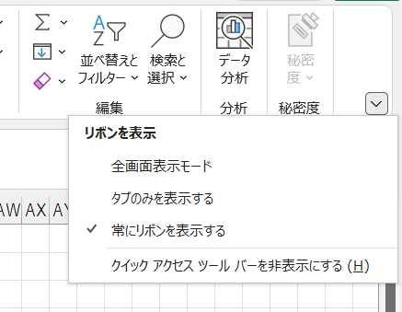
 | 安藤くんがワイヤーアクション作ってるけど、コントローラーの実装任せていい？ | 仙頭
 | そもそも、なにをしたらいい？ワイヤーアクション | 仙頭

 | 爆発とワイヤーの要素をブレンドした草案を作り直す | 仙頭
 | ワイヤーアクションを作るときに、ほしいこと | 安藤
 | プレイヤーがぶら下がって左右に動く | 仙頭
 | くっついたら、離れたり | 仙頭
 | 長さと爆発の威力は今は同じでOK | 仙頭

 | ワイヤーアクションは力試しで作ってみる感じ | 仙頭
 | 作ってみます | 安藤 | 1ページだけをブックで保存
 |  |  | 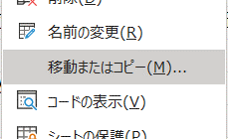
 | 3日以内にワイヤーアクションは完成する？ | 仙頭
 | 木曜部まで | 安藤
 | 可能。Unity初めてだからわからない | 安藤

 | コントローラーは後でいい？ | 安藤
 | OK | 仙頭

 | 今はワイヤーアクション優先でお願いします | 仙頭

 | 他の人たちはどうする？ | 仙頭
 | 今あるのは、決まった形にするやつと、クラッカー | 仙頭

 | クラッカーをつめる | 古市

 | 案を増やすべき | 柳澤・山口・澤田
 | ゴムボールのやつおもしろそうだったし。。。 | 山口 | ブックのコピー
 |  |  | ①->m_d_議事録.xlsm ②->議事録_All.xlsmにコピー
 | Notionに上がってるやつで、おもしろそうなやつ | 仙頭
 | 話がはずんだやつのルール案詰めてく | 仙頭

 | ゴムボールー＞反発係数が弱くなっていく感じのやつだよね？ | 仙頭
 | それでゴールを目指す

 | ゴムボールの感触はよいとして、ステージどうする？ | 仙頭

 | チェーンソーは当てるだけなので、のこぎりとの差別化もできる | みんな
 | 射程を伸ばす必要はある？ | 君島

 | チェーンソーの燃料ー＞ガソリン
 | 起動するときの感触も特徴的でよい

 | ▽入力日 セル内で Ctrl ＋ ; で本日の日付入力

